3.面料互染
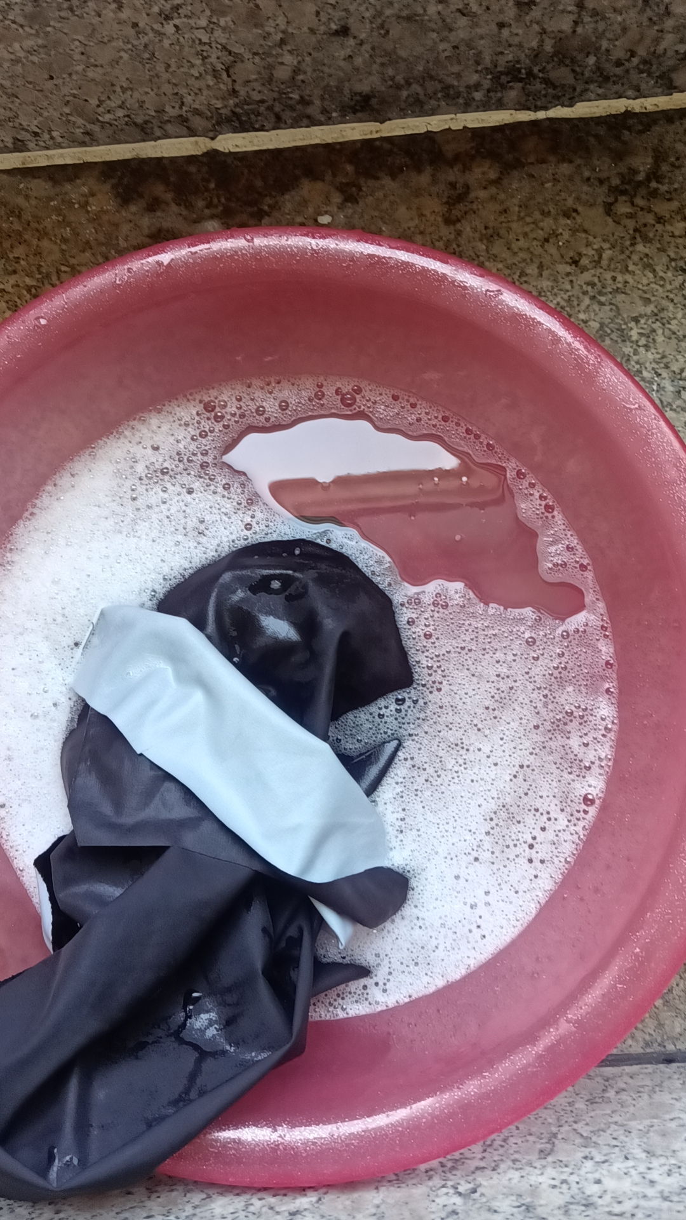
TOREAD-面辅料互染测试报告登记表
项目 | 供应商 | 缸号 | 面料布种编号 | 颜色 | 涉及到的款号 | 物料1 |  |  | 物料2 |  |  | 物料3 |  |  | 物料4 |  |  | 物料5 |  |  | 结果 | 备注
 |  |  |  |  |  | 物料编号 | 品名 | 供应商 | 物料编号 | 品名 | 供应商 | 物料编号 | 品名 | 供应商 | 物料编号 | 品名 | 供应商 | 物料编号 | 品名 | 供应商
洗测3次 |  | 6056# | 三层复合飘柔纱 | 旷野橘 | TABBAM91057 |  | 三层复合飘柔纱 |  | 5#尼龙开尾反装防水雾面，DABLH拉头，含注塑上止金属下止 | 拉链 | KEE |  |  |  | ZZM015 | 主标 | 常美 |  | 织带 | 锦湾 | OK | YES
 |  |  |  |  |  | 物料6 |  |  | 物料7 |  |  | 物料8 |  |  | 物料9 |  |  | 物料10
 |  |  |  |  |  | 物料编号 | 品名 | 供应商 | 物料编号 | 品名 | 供应商 | 物料编号 | 品名 | 供应商 | 物料编号 | 品名 | 供应商 | 物料编号 | 品名 | 供应商

洗测3次 |  | 2943# | 三层复合飘柔纱 | 暮岩色 | TABBAM91057 |  | 三层复合飘柔纱 |  | 5#尼龙开尾反装防水雾面，DABLH拉头，含注塑上止金属下止 | 拉链 | KEE |  |  |  | ZZM017 | 主标 | 常美 |  | 织带 | 锦湾 | OK | YES
 |  |  |  |  |  | 物料6 |  |  | 物料7 |  |  | 物料8 |  |  | 物料9 |  |  | 物料10
 |  |  |  |  |  | 物料编号 | 品名 | 供应商 | 物料编号 | 品名 | 供应商 | 物料编号 | 品名 | 供应商 | 物料编号 | 品名 | 供应商 | 物料编号 | 品名 | 供应商

洗测3次 |  | 3657# | 三层复合飘柔纱 | 黑色 | TABBAM91057 |  | 三层复合飘柔纱 |  | 5#尼龙开尾反装防水雾面，DABLH拉头，含注塑上止金属下止 | 拉链 | KEE |  |  |  | ZZM017 | 主标 | 常美 |  | 织带 | 锦湾 | OK | YES
 |  |  |  |  |  | 物料6 |  |  | 物料7 |  |  | 物料8 |  |  | 物料9 |  |  | 物料10
 |  |  |  |  |  | 物料编号 | 品名 | 供应商 | 物料编号 | 品名 | 供应商 | 物料编号 | 品名 | 供应商 | 物料编号 | 品名 | 供应商 | 物料编号 | 品名 | 供应商

制表时间：2024/6/10 |  |  |  |  |  |  |  |  | 测试人签名：董静
测试要求： 1、面辅料到厂第一时间做测试，根据面料的实际情况，每色每缸做。 2、水温40°洗水40分钟，机洗一个程序，洗水共计5次。

